Лист1
 |  |  |  |  |  |  |  |  | Приложение к Форме № 1
 |  |  |  |  |  |  |  |  | Коммерческое предложение
 |  |  |  |  |  |  |  |  | /наименование Претендента/
 |  |  |  |  |  |  |  |  | от ___.___.2022

Наименование | Широкоформатная печать |  |  |  |  | Интерьерная печать
 | 360 dpi |  | 720 dpi |  | Ширина, м | 360 dpi |  | 720 dpi |  | 1440 dpi
 | руб./м2, без НДС | руб./м2, с учетом НДС* | руб./м2, без НДС | руб./м2, с учетом НДС* |  | руб./м2, без НДС | руб./м2, с учетом НДС* | руб./м2, без НДС | руб./м2, с учетом НДС* | руб./м2, без НДС | руб./м2, с учетом НДС*
Баннер Китай /300 гр. | 0.00 | 0.00 | 0.00 | 0.00 | 3.1 | 0.00 | 0.00 | 0.00 | 0.00 | 0.00 | 0.00
Баннер Китай / 440 гр. | 0.00 | 0.00 | 0.00 | 0.00 | 3.1 | 0.00 | 0.00 | 0.00 | 0.00 | 0.00 | 0.00
Баннер Европа / 510 гр. | 0.00 | 0.00 | 0.00 | 0.00 | 3.1 | 0.00 | 0.00 | 0.00 | 0.00 | 0.00 | 0.00
Баннер блэкаут | 0.00 | 0.00 | 0.00 | 0.00 | 3.1 | 0.00 | 0.00 | 0.00 | 0.00 | 0.00 | 0.00
Баннер транслюцент | 0.00 | 0.00 | 0.00 | 0.00 | 3.1 | 0.00 | 0.00 | 0.00 | 0.00 | 0.00 | 0.00
Сетка 270 гр. | 0.00 | 0.00 | 0.00 | 0.00 | 3.1 | 0.00 | 0.00 | 0.00 | 0.00 | 0.00 | 0.00
Бумага блюбек 115 гр. | 0.00 | 0.00 | 0.00 | 0.00 | 1.58 | 0.00 | 0.00 | 0.00 | 0.00 | 0.00 | 0.00
Постерная бумага 150 гр. | 0.00 | 0.00 | 0.00 | 0.00 | 1.58 | 0.00 | 0.00 | 0.00 | 0.00 | 0.00 | 0.00
Постерная бумага 200 гр. | 0.00 | 0.00 | 0.00 | 0.00 | 1.58 | 0.00 | 0.00 | 0.00 | 0.00 | 0.00 | 0.00
Фотобумага глянец 220 гр. | 0.00 | 0.00 | 0.00 | 0.00 | 1.27 | 0.00 | 0.00 | 0.00 | 0.00 | 0.00 | 0.00
Самоклейка Китай | 0.00 | 0.00 | 0.00 | 0.00 | 1.58 | 0.00 | 0.00 | 0.00 | 0.00 | 0.00 | 0.00
Самоклейка Европа | 0.00 | 0.00 | 0.00 | 0.00 | 1.58 | 0.00 | 0.00 | 0.00 | 0.00 | 0.00 | 0.00
Самоклейка "в 2 заливки" | 0.00 | 0.00 | 0.00 | 0.00 | 1.58 | 0.00 | 0.00 | 0.00 | 0.00 | 0.00 | 0.00
Холст, натур. матовый | 0.00 | 0.00 | 0.00 | 0.00 | 1.5 | 0.00 | 0.00 | 0.00 | 0.00 | 0.00 | 0.00
Пленка фотолюминисцетная глянец | 0.00 | 0.00 | 0.00 | 0.00 | 1.24 | 0.00 | 0.00 | 0.00 | 0.00 | 0.00 | 0.00
Бэклит | 0.00 | 0.00 | 0.00 | 0.00 | 1.5 | 0.00 | 0.00 | 0.00 | 0.00 | 0.00 | 0.00
Ламинация холодная | 0.00 | 0.00 | 0.00 | 0.00 | 1.3 | 0.00 | 0.00 | 0.00 | 0.00 | 0.00 | 0.00
Перфорийка за п.м. | 0.00 | 0.00 | 0.00 | 0.00 | 0.5 | 0.00 | 0.00 | 0.00 | 0.00 | 0.00 | 0.00
Самоклейка с лицевым клеевым слоем (2 пленки) | 0.00 | 0.00 | 0.00 | 0.00 | 1.58 | 0.00 | 0.00 | 0.00 | 0.00 | 0.00 | 0.00
Фотообои | 0.00 | 0.00 | 0.00 | 0.00 |  | 0.00 | 0.00 | 0.00 | 0.00 | 0.00 | 0.00
Печать на ткани сетка флажная | 0.00 | 0.00 | 0.00 | 0.00 |  | 0.00 | 0.00 | 0.00 | 0.00 | 0.00 | 0.00
Печать на ткани полиэфирный шелк | 0.00 | 0.00 | 0.00 | 0.00 |  | 0.00 | 0.00 | 0.00 | 0.00 | 0.00 | 0.00
Печать на ткани атлас | 0.00 | 0.00 | 0.00 | 0.00 |  | 0.00 | 0.00 | 0.00 | 0.00 | 0.00 | 0.00
Плоттерная резка без выборки | 0.00 | 0.00 | 0.00 | 0.00 | (0,9) 1,2 | 0.00 | 0.00 | 0.00 | 0.00 | 0.00 | 0.00
Плоттерная резка +выборка_монтажка | 0.00 | 0.00 | 0.00 | 0.00 |  | 0.00 | 0.00 | 0.00 | 0.00 | 0.00 | 0.00
Фрезерная резка пластика ПВХ | 0.00 | 0.00 | 0.00 | 0.00 |  | 0.00 | 0.00 | 0.00 | 0.00 | 0.00 | 0.00
Фрезерная резка оргстекла | 0.00 | 0.00 | 0.00 | 0.00 |  | 0.00 | 0.00 | 0.00 | 0.00 | 0.00 | 0.00
Печать на подложке | 0.00 | 0.00 | 0.00 | 0.00 |  | 0.00 | 0.00 | 0.00 | 0.00 | 0.00 | 0.00

 | руб./шт.
 | без НДС | с учетом НДС*
Люверс | 0.00 | 0.00
Проклейка | 0.00 | 0.00
Проклейка-шнур | 0.00 | 0.00

Цифровая печать | Цветность | До 10 шт. |  |  |  |  |  | До 50 шт. |  |  |  |  |  | 50-100 шт. |  |  |  |  |  | от 100 шт.
 |  | А3 |  | А4 |  | А6 |  | А3 |  | А4 |  | А6 |  | А3 |  | А4 |  | А6 |  | А3 |  | А4 |  | А6
 |  | руб., без НДС | руб., с учетом НДС* | руб., без НДС | руб., с учетом НДС* | руб., без НДС | руб., с учетом НДС* | руб., без НДС | руб., с учетом НДС* | руб., без НДС | руб., с учетом НДС* | руб., без НДС | руб., с учетом НДС* | руб., без НДС | руб., с учетом НДС* | руб., без НДС | руб., с учетом НДС* | руб., без НДС | руб., с учетом НДС* | руб., без НДС | руб., с учетом НДС* | руб., без НДС | руб., с учетом НДС* | руб., без НДС | руб., с учетом НДС*
Бумага 200 гр. | 4+0 | 0.00 | 0.00 | 0.00 | 0.00 | 0.00 | 0.00 | 0.00 | 0.00 | 0.00 | 0.00 | 0.00 | 0.00 | 0.00 | 0.00 | 0.00 | 0.00 | 0.00 | 0.00 | 0.00 | 0.00 | 0.00 | 0.00 | 0.00 | 0.00
Бумага 200 гр. | 4+4 | 0.00 | 0.00 | 0.00 | 0.00 | 0.00 | 0.00 | 0.00 | 0.00 | 0.00 | 0.00 | 0.00 | 0.00 | 0.00 | 0.00 | 0.00 | 0.00 | 0.00 | 0.00 | 0.00 | 0.00 | 0.00 | 0.00 | 0.00 | 0.00
Бумага 300 гр. | 4+0 | 0.00 | 0.00 | 0.00 | 0.00 | 0.00 | 0.00 | 0.00 | 0.00 | 0.00 | 0.00 | 0.00 | 0.00 | 0.00 | 0.00 | 0.00 | 0.00 | 0.00 | 0.00 | 0.00 | 0.00 | 0.00 | 0.00 | 0.00 | 0.00
Бумага 300 гр. | 4+4 | 0.00 | 0.00 | 0.00 | 0.00 | 0.00 | 0.00 | 0.00 | 0.00 | 0.00 | 0.00 | 0.00 | 0.00 | 0.00 | 0.00 | 0.00 | 0.00 | 0.00 | 0.00 | 0.00 | 0.00 | 0.00 | 0.00 | 0.00 | 0.00
Самоклейка | 4+0 | 0.00 | 0.00 | 0.00 | 0.00 | 0.00 | 0.00 | 0.00 | 0.00 | 0.00 | 0.00 | 0.00 | 0.00 | 0.00 | 0.00 | 0.00 | 0.00 | 0.00 | 0.00 | 0.00 | 0.00 | 0.00 | 0.00 | 0.00 | 0.00
Самоклейка винил | 4+0 | 0.00 | 0.00 | 0.00 | 0.00 | 0.00 | 0.00 | 0.00 | 0.00 | 0.00 | 0.00 | 0.00 | 0.00 | 0.00 | 0.00 | 0.00 | 0.00 | 0.00 | 0.00 | 0.00 | 0.00 | 0.00 | 0.00 | 0.00 | 0.00

Виды услуг/работ | Характеристики услуг/работ | Дизайн-макет |  |  | Руб./шт.
 |  |  |  |  | без НДС | с учетом НДС*
Изготовление, доставка | Трафарет для болельщика А3 | 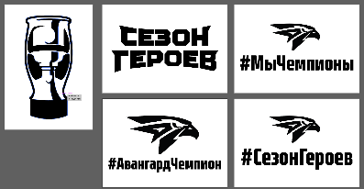 |  |  | 0.00 | 0.00
Печать, доставка, монтаж, демонтаж | Фотозона «Раскраска»: Аренда конструкции, печать Баннера размер 2,5х3,7х0,5 м | 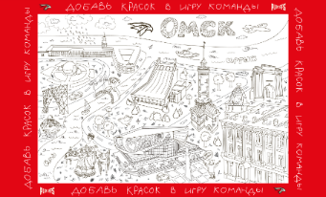 |  |  | 0.00 | 0.00
Печать, доставка, монтаж | «Бросковая зона»: Аренда ворот, Баннер с прорезями 1200х800 мм |  |  |  | 0.00 | 0.00
Печать, изготовление, монтаж, доставка | Фотозона «Автобус детский»: Тантамареска 3х1,2 м с накаткой пленки | 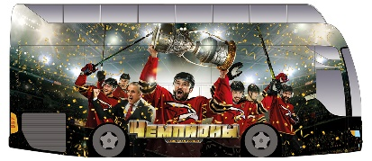 |  |  | 0.00 | 0.00
Печать, изготовление | Вымпел 1,7х0,94 м, блэкаут | 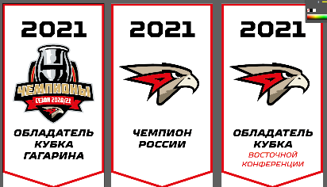 |  |  | 0.00 | 0.00
Печать, изготовление, доставка | Флаг 6х4 м, ткань блэкаут, карманы верх, низ | 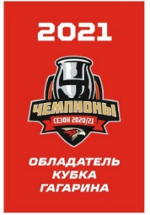 |  |  | 0.00 | 0.00
Печать, монтаж, демонтаж | Баннер 4х2,2 м | 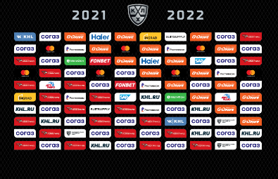 |  |  | 0.00 | 0.00
Печать, фигурная резка | Наклейка 4+0, размер 52х26 мм, плоттерная резка, сдача на рулоне |  |  |  | 0.00 | 0.00
Изготовление, доставка | Хардпостер "Вратарь" | 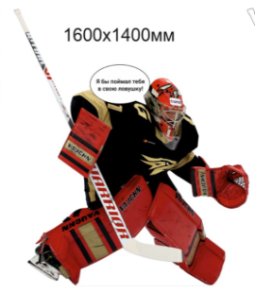 |  |  | 0.00 | 0.00
Печать | Печать Постеры «Чемпионы» 30х40 см |  |  |  | 0.00 | 0.00
Печать, доставка | Постеры для трафаретов |  |  |  | 0.00 | 0.00

* Если организация работает по упрощенной системе налогообложения, в таком случае необходимо указать «НДС не облагается».

В итоговую стоимость предложения должны быть включены все возможные расходы: стоимость материалов, затраты на изготовление, погрузку/разгрузку, доставку, сборку, монтаж/демонтаж, а также прочие расходы, таможенные пошлины, налоги, уплаченные или подлежащие уплате, и другие обязательные платежи.

